記入例
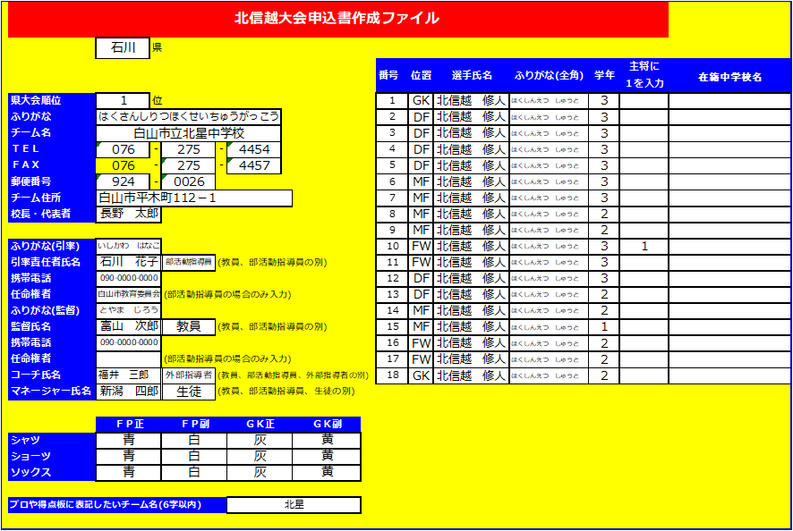

ほとんどの項目がプルダウン方式になっています。指示を見ながら入力してください。入力した内容が申込書、プロ用に反映されます。

部活動指導員と外部指導者の別をはっきりとしてください。
部活動指導員の場合は、任命権者（県または市町村教委、学校法人等）を忘れずに入力してください。

